Login
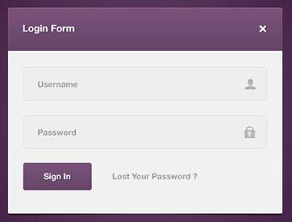

x y | 0 | 20 | 40 | 60 | 80 | 100 | 120 | 140 | 160 | 180 | 200 | 220 | 240 | 260 | 280 | 300 | 320 | 340 | 360 | 380 | 400 | 420 | 440 | 460 | 480 | 500 | 520 | 540 | 560 | 580 | x y
0 |  |  |  |  |  |  |  |  |  |  |  |  |  |  |  |  |  |  |  |  |  |  |  |  |  |  |  |  |  |  | 0
20 |  | Login Form |  |  |  |  |  |  |  |  |  |  |  |  |  |  |  |  |  |  |  |  |  |  |  |  |  |  |  |  | 20
40 |  |  |  |  |  |  |  |  |  |  |  |  |  |  |  |  |  |  |  |  |  |  |  |  |  |  |  |  |  |  | 40
60 |  | username（Default Value) |  |  |  |  |  |  |  |  |  |  |  |  |  |  |  |  |  |  |  |  |  |  |  |  |  |  |  |  | 60
80 |  |  |  |  |  |  |  |  |  |  |  |  |  |  |  |  |  |  |  |  |  |  |  |  |  |  |  |  |  |  | 80
100 |  | password( *********) |  |  |  |  |  |  |  |  |  |  |  |  |  |  |  |  |  |  |  |  |  |  |  |  |  |  |  |  | 100
120 |  |  |  |  |  |  |  |  |  |  |  |  |  |  |  |  |  |  |  |  |  |  |  |  |  |  |  |  |  |  | 120
140 |  | Sign In |  |  |  | forget your password? |  |  |  |  |  |  |  |  |  |  |  |  |  |  |  |  |  |  |  |  |  |  |  |  | 140
160 |  |  |  |  |  |  |  |  |  |  |  |  |  |  |  |  |  |  |  |  |  |  |  |  |  |  |  |  |  |  | 160
180 |  |  |  |  |  |  |  |  |  |  |  |  |  |  |  |  |  |  |  |  |  |  |  |  |  |  |  |  |  |  | 180
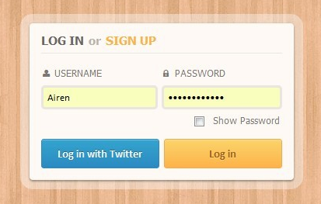
200 |  |  |  |  |  |  |  |  |  |  |  |  |  |  |  |  |  |  |  |  |  |  |  |  |  |  |  |  |  |  | 200
220 |  |  |  |  |  |  |  |  |  |  |  |  |  |  |  |  |  |  |  |  |  |  |  |  |  |  |  |  |  |  | 220
240 |  |  |  |  |  |  |  |  |  |  |  |  |  |  |  |  |  |  |  |  |  |  |  |  |  |  |  |  |  |  | 240
260 |  |  |  |  |  |  |  |  |  |  |  |  |  |  |  |  |  |  |  |  |  |  |  |  |  |  |  |  |  |  | 260
280 |  |  |  |  |  |  |  |  |  |  |  |  |  |  |  |  |  |  |  |  |  |  |  |  |  |  |  |  |  |  | 280
300 |  |  |  |  |  |  |  |  |  |  |  |  |  |  |  |  |  |  |  |  |  |  |  |  |  |  |  |  |  |  | 300

320 |  |  |  |  |  |  |  |  |  |  |  |  |  |  |  |  |  |  |  |  |  |  |  |  |  |  |  |  |  |  | 320
340 |  |  |  |  |  |  |  |  |  |  |  |  |  |  |  |  |  |  |  |  |  |  |  |  |  |  |  |  |  |  | 340
360 |  |  |  |  |  |  |  |  |  |  |  |  |  |  |  |  |  |  |  |  |  |  |  |  |  |  |  |  |  |  | 360
380 |  |  |  |  |  |  |  |  |  |  |  |  |  |  |  |  |  |  |  |  |  |  |  |  |  |  |  |  |  |  | 380
400 |  |  |  |  |  |  |  |  |  |  |  |  |  |  |  |  |  |  |  |  |  |  |  |  |  |  |  |  |  |  | 400
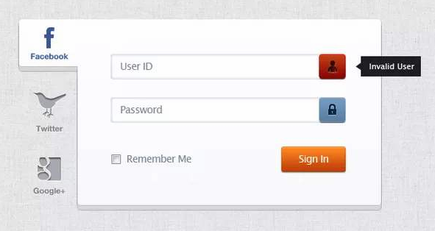
420 |  |  |  |  |  |  |  |  |  |  |  |  |  |  |  |  |  |  |  |  |  |  |  |  |  |  |  |  |  |  | 420
440 |  |  |  |  |  |  |  |  |  |  |  |  |  |  |  |  |  |  |  |  |  |  |  |  |  |  |  |  |  |  | 440
460 |  |  |  |  |  |  |  |  |  |  |  |  |  |  |  |  |  |  |  |  |  |  |  |  |  |  |  |  |  |  | 460
480 |  |  |  |  |  |  |  |  |  |  |  |  |  |  |  |  |  |  |  |  |  |  |  |  |  |  |  |  |  |  | 480
500 |  |  |  |  |  |  |  |  |  |  |  |  |  |  |  |  |  |  |  |  |  |  |  |  |  |  |  |  |  |  | 500
520 |  |  |  |  |  |  |  |  |  |  |  |  |  |  |  |  |  |  |  |  |  |  |  |  |  |  |  |  |  |  | 520
540 |  |  |  |  |  |  |  |  |  |  |  |  |  |  |  |  |  |  |  |  |  |  |  |  |  |  |  |  |  |  | 540
560 |  |  |  |  |  |  |  |  |  |  |  |  |  |  |  |  |  |  |  |  |  |  |  |  |  |  |  |  |  |  | 560
580 |  |  |  |  |  |  |  |  |  |  |  |  |  |  |  |  |  |  |  |  |  |  |  |  |  |  |  |  |  |  | 580
y x | 0 | 20 | 40 | 60 | 80 | 100 | 120 | 140 | 160 | 180 | 200 | 220 | 240 | 260 | 280 | 300 | 320 | 340 | 360 | 380 | 400 | 420 | 440 | 460 | 480 | 500 | 520 | 540 | 560 | 580 | y x

Sheet1

 | 0 | 20 | 40 | 60 | 80 | 100 | 120 | 140 | 160 | 180 | 200 | 220 | 240 | 260 | 280 | 300 | 320 | 340 | 360 | 380 | 400 | 420 | 440 | 460 | 480 | 500 | 520 | 540 | 560 | 580 | 600 | 620 | 640 | 660 | 680 | 700 | 720 | 740 | 760 | 780 | 800 | 820 | 840 | 860 | 880 | 900 | 920 | 940 | 960 | 980 | 1000 | 1020 | 1040 | 1060 | 1080 | 1100 | 1120 | 1140 | 1160 | 1180 | 1200 | 1220 | 1240 | 1260 | 1280 | 1300 | 1320 | 1340 | 1360 | 1380 | 1400 | 1420 | 1440 | 1460 | 1480 | 1500 | 1520 | 1540 | 1560 | 1580 | 1600 | 1620 | 1640 | 1660 | 1680 | 1700 | 1720 | 1740 | 1760 | 1780 | 1800 | 1820 | 1840 | 1860 | 1880 | 1900 | 1920
0
20 |  | （40,40)
40 |  |  | Button
60
80
100 |  | (40,120）
120 |  |  | Button
140
160
180
200
220
240
260
280
300
320
340
360
380
400
420
440
460
480
500
520
540
560
580
600
620
640
660
680
700
720
740
760
780
800
820
840
860
880
900
920
940
960
980
1000
1020
1040
1060
1080
1100
1120

